Docker安装
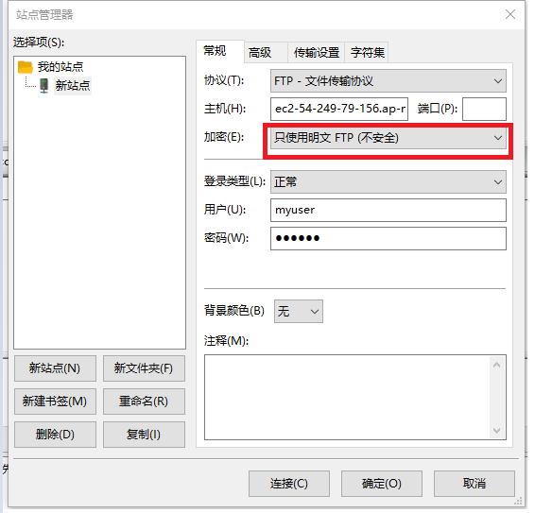
配置并启动镜像

docker run -d -p 21:21 -p 20:20 -p 21100-21110:21100-21110 -v /Ftpfile:/home/vsftpd -e FTP_USER=myuser -e FTP_PASS=mypass -e PASV_ADDRESS=192.168.120.88 -e PASV_MIN_PORT=21100 -e PASV_MAX_PORT=21110 --name vsftpd --restart=always fauria/vsftpd

完善vsftpd的设置

docker exec -i -t vsftpd bash
vi /etc/vsftpd/virtual_users.txt

 | 配置用户账号（单行）、密码（双行）

#假如我们添加了user用户
mkdir /home/vsftpd/user #建立新用户文件夹

/usr/bin/db_load -T -t hash -f /etc/vsftpd/virtual_users.txt /etc/vsftpd/virtual_users.db
#把登录的验证信息写入数据库

docker restart vsftpd

验证

使用fileZilla

